Sayfa1
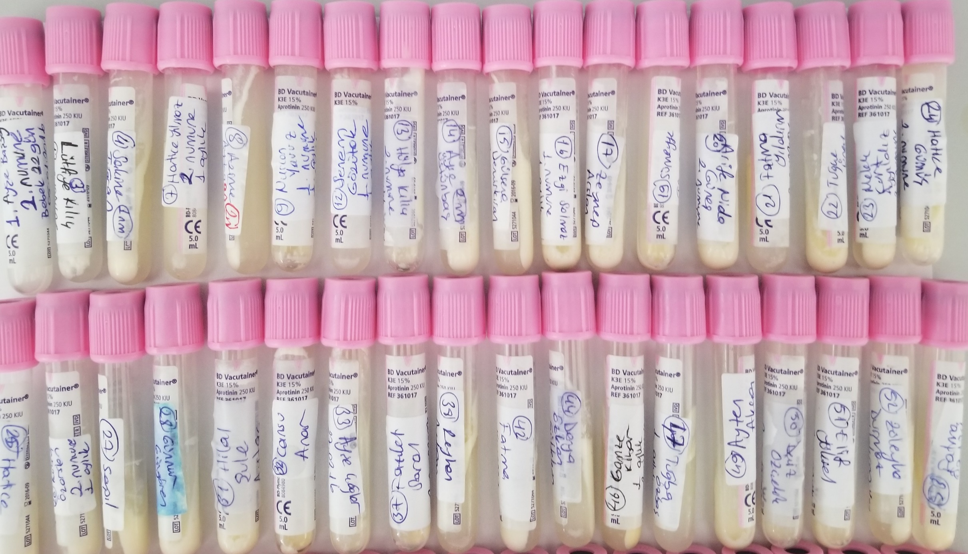
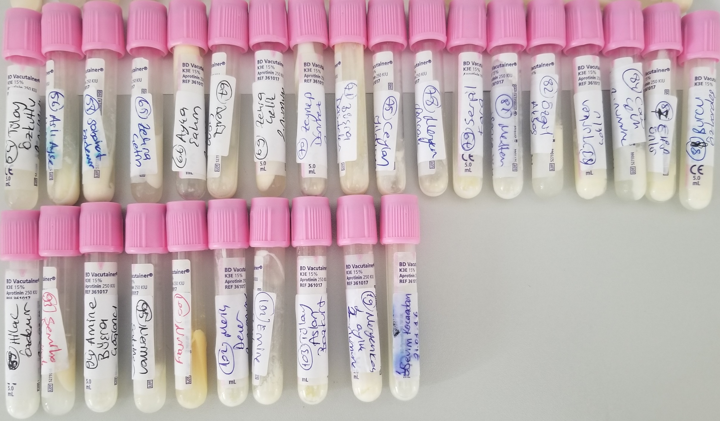
Numuneler | TAS (mmol/L) | Total Protein (g/dl)
1-Ayşe Başsay | 0.97 | 3.35
3-Lütfiye Kılıç | 1.12 | 3.76
4-Sakine Tuğran | 0.47 | 7.62
7-Hatice Yılmaz | 1.17 | 3.79
8-Azime Aydağ | 1.12 | 4.18
9-Nuran Yavuz | 1.05 | 3.58
12-Senem Gözütük | 0.97 | 4.97
13-Hülya Kılıç | 0.45 | yetersiz numune
14-Ayşe Üstünbaş | 1.03 | 2.93
15-Gülsene Demirkıran | 1.66 | 6.26
16-Ezgi Solmaz | 1.06 | 4.08
17-Zeynep Arslan | 1.43 | 4.86
19-Sümeyye Tümer | 1.81 | 13.93
20-Arife Nida | 1.29 | 5.17
21-Fatma Yıldırım | 1.23 | 13.67
22-Tuğçe Ünal | 1.1 | 3.05
23-Melek Kurt Ayyıldız | 0.75 | 2.82
24-Hatice Gümüş | 0.54 | 4.01
25-Hatice Uğurlu | 0.61 | 2.96
26-Kübra Özarslan | 1.05 | 2.78
27-Serpil Can | 1.09 | 3.03
28-Günnur Güngören | 0.61 | 4.8
31-Hilal Şule Aytaç | 1.2 | 4.85
32-Cansu Anar | 1.18 | 2.61
33-Ayşe Çağlar | 1.35 | 4.27
37-Fazilet Saral | 1.26 | 8.29
38-Reyhan Aydoğan | 1.16 | 4.94
42-Fatma Kıymaz | 1.16 | 2.09
44-Derya Özkan Gültekin | 0.98 | 2.53
46-Gamze Kibar | 1.41 | 9.2
47-Tuğba Özbaş | 1.33 | 6.61
49-Ayten Akça | 0.95 | 3.77
50-Deniz Özçelik | 1.17 | 4.42
51-Elif Yüksel | 0.88 | 3.62
52-Züleyha Durmaz Yıldırım | 0.91 | 8.29
53-Fatma Öztürk | 0.73 | 4.79
54-Tülay Özkutlu | 0.74 | 2.64
56-Aslı Ayşe Harlıca | 1.67 | 5.96
58-Sabahat Özdemir | 1.03 | 5.73
65-Zehra Çetin | 0.93 | 5.19
66-Ayça Şahin | 0.8 | 7.47
67-Deniz Çom | 1.05 | 3.21
69-Zehra Çelik | 0.82 | 4.22
70-Zeynep Dönmez | 0.79 | 5.45
71-Büşra Daşdelen | 1.28 | 8
75-Ceylan Yıldırım | 0.93 | 3.44
78-Meryem Sancak | 1.53 | 8.27
79-Serpil Kara | 1.06 | 7.14
81-Meltem Sence | 0.92 | 3.95
82-Özgül Akbaş | 0.75 | 2.7
83-Türkan Çoklu | 1.04 | 5.27
84-Cansu Çelik | 0.87 | 3.65
87-Elif Ünlü | 1.08 | 8.18
88-Burcu Özkardeş | 0.55 | 9.47
89-Hilal Özdemir | 0.67 | 2.87
93-Semiha Demirok | 1.23 | 4.01
94-Amine Büşra Çağlancı | 1.23 | 5.94
95-Neriman Şahiner | 1.65 | 3.62
100-Nuray Karacadağ | 1.92 | 9.24
102-Merih Dener | 1.15 | 6.05
102-Emine Taşkın | 1.16 | 3.68
103-Tülay Aslan Bozkurt | 1.29 | 4.47
19-Meryem Koç | 1.74 | 5.49
1-Sevim Kocaadam | 1.26 | 4.41

Çalışmada "Relassay" marka RL0017 katalog numaralı ürün kullanılmıştır.
Testin yapıldığı otomatik biyokimya cihazı: Mindray BS300
Kullanılan testler: Kolorimetrik metot'tur.

